Abb. E4-4A
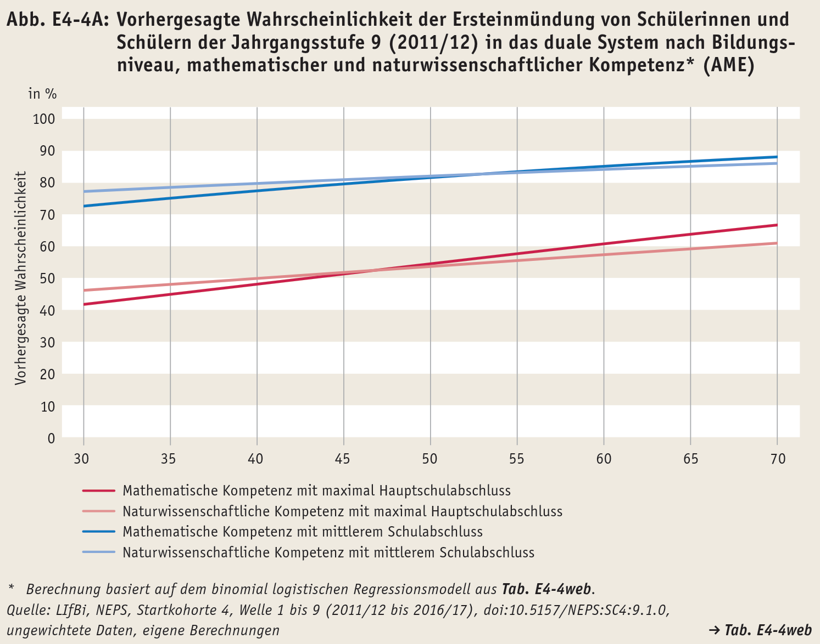
Zurück zum Inhalt

